表紙
設計書
開発番号 | 標 題 |  | 〇 | 基本設計書 | 作成日付 | 検 印 | 再鑑者印
 | 営業・融資サポートシステム インフラ基本設計書個別編（七十七銀行） BIツール（AWS環境） |  |  | 詳細設計書 | 2021/12/6
 |  |  |  | そ の 他

営業・融資サポートシステム
インフラ基本設計書 個別編（七十七銀行）
BIツール（AWS環境）

 |  | 第１．１版
...

目次
目次
〇 | 基本設計書
 | 詳細設計書
 | そ の 他
...
目次
〇 | 基本設計書
 | 詳細設計書
 | そ の 他

改版履歴
設計書
設計書
 |  | 〇 | 基本設計書
 |  |  | 詳細設計書
 |  |  | そ の 他

 | 改定履歴
改定理由 |  |  |  | 改定ページ
-
データ領域領域：200GB→100GB |  |  |  | 4
特権ID・ウィルス対策ソフトウェア実行時間変更 |  |  |  | 7
統計情報取得処理主体の修正 |  |  |  | 7
ログ管理記載内容の修正（Linux→Windows） |  |  |  | 8

本文
設計書
 |  |  |  |  |  |  |  |  |  | 〇 | 基本設計書
 |  |  |  |  |  |  |  |  |  |  | 詳細設計書
 |  |  |  |  |  |  |  |  |  |  | そ の 他
...
設計書
 |  |  |  |  |  |  |  |  |  | 〇 | 基本設計書
 |  |  |  |  |  |  |  |  |  |  | 詳細設計書
 |  |  |  |  |  |  |  |  |  |  | そ の 他
...
設計書
 |  |  |  |  |  |  |  |  |  | 〇 | 基本設計書
 |  |  |  |  |  |  |  |  |  |  | 詳細設計書
 |  |  |  |  |  |  |  |  |  |  | そ の 他
...
設計書
 |  |  |  |  |  |  |  |  |  | 〇 | 基本設計書
 |  |  |  |  |  |  |  |  |  |  | 詳細設計書
 |  |  |  |  |  |  |  |  |  |  | そ の 他
...
 |  | 項目 |  | BIサーバ
 | 7 | 構成 |  | シングル構成

設計書
設計書番号 |  |  | 業 務 名 |  | 開発番号 | 標 題 |  |  |  | 〇 | 基本設計書
 |  |  | NTTデータフォース㈱ ソリューション開発 事業本部 |  |  | 営業・融資サポートシステム インフラ基本設計書個別編（七十七銀行） BIツール（AWS環境） |  |  |  |  | 詳細設計書
 |  |  |  |  |  |  |  |  |  |  | そ の 他

６ ソフトウェア構成
６．１ ソフトウェア構成
 | ・BIサーバ
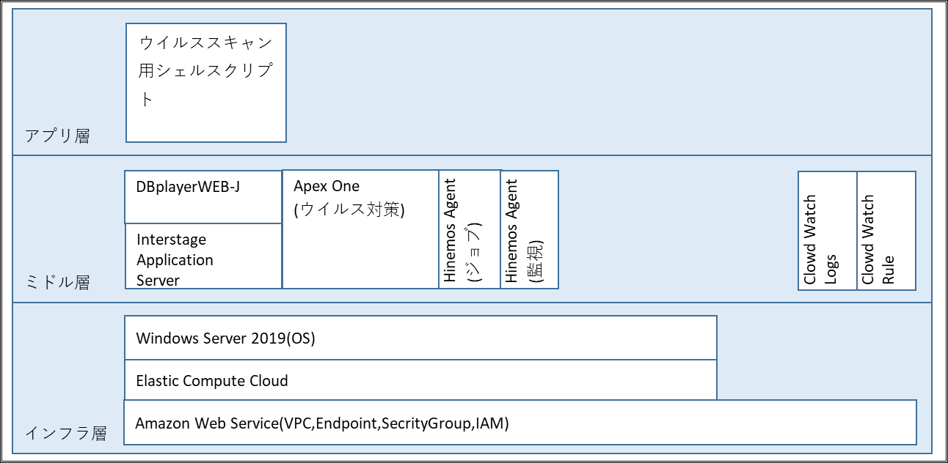

６．２ 機能説明
６．２．１ インフラ層

 |  | ソフトウェア |  |  |  |  | 機能説明
 | 1 | Amazon Web Service(VPC,Endpoint, |  |  |  |  | AWS上にBIサーバ用の専用ネットワーク区画を作成し、アクセス制御や権限管理を行う機能を利用する。
 |  | SecrityGroup,IAM)
 | 2 | Elastic Compute Cloud |  |  |  |  | BIサーバの環境構築を目的に、AWSのコンピュートサービスであるEC2を利用する。
 | 3 | Windows Server 2019 |  |  |  |  | Interstage Application Server、Navigation Serverが利用可能なWindows Server 2019を利用する。

設計書
 |  |  |  |  |  |  |  |  |  | 〇 | 基本設計書
 |  |  |  |  |  |  |  |  |  |  | 詳細設計書
 |  |  |  |  |  |  |  |  |  |  | そ の 他
...
設計書
 |  |  |  |  |  |  |  |  |  | 〇 | 基本設計書
 |  |  |  |  |  |  |  |  |  |  | 詳細設計書
 |  |  |  |  |  |  |  |  |  |  | そ の 他
...
 |  |  |  |  |  |  |  | タイミング | 処理概要
 |  |  |  |  |  |  |  | 毎5分 | メモリ使用率等を収集する。
 |  |  |  |  |  |  |  | 月曜日～金曜日21:00 | ネットワーク転送量等を収取する。
 |  |  |  |  |  |  |  | 毎月1日8:00 | 前月分の各種統計情報等をまとめる。
...
設計書
 |  |  |  |  |  |  |  |  |  | 〇 | 基本設計書
 |  |  |  |  |  |  |  |  |  |  | 詳細設計書
 |  |  |  |  |  |  |  |  |  |  | そ の 他
...
設計書
 |  |  |  |  |  |  |  |  |  | 〇 | 基本設計書
 |  |  |  |  |  |  |  |  |  |  | 詳細設計書
 |  |  |  |  |  |  |  |  |  |  | そ の 他

検 印

処理概要
Amazon Aurora
営業・融資サポートシステム（本番）
プライマリ
DB参照・更新
業務アプリ

対象範囲
BIサーバ
レプリカ

Application Server
DBplayerWEB-J
DB参照

Transit Gateway

Direct Connect

Customer gateway
横浜銀行事務センター

部門共同NW

本部／営業店
泉センター
ブラウザ接続
イントラ端末（本番）
行内ＬＡＮ

横浜銀行事務センター

行内ＬＡＮ
自行システム

オムニチャネルシステム

論理構成図
フォースクラウド
フォースクラウド

Region：ap-northeast-1：東京
Region：ap-northeast-3：大阪
3行共同
アカウント：営業・融資サポートシステム＜本番＞
アカウント：踏み台＜本番＞
AWSマネジメント
コンソール
アカウント：営業・融資サポートシステム＜本番＞
Amazon S3
Amazon S3

VPC
VPC

AZ : ap-northeast-1a
AZ : ap-northeast-1c
AZ : ap-northeast-1a
A-gate
Private subnet
Active
Private subnet
Active
Public subnet

A-gate Hinemos ＜本番＞
Web/APサーバ
Web/APサーバ
InternetGW
Proxyサーバ
VPC
Private subnet
Active
Private subnet
Standby
Private subnet
Hinemosマネージャ
●監視機能
●ジョブ機能

バッチサーバ
バッチサーバ
Private subnet
Active
Private subnet
Standby
踏み台サーバ

Private subnet
Router
ファイル連携サーバ
ファイル連携サーバ

対象範囲
Private subnet
TGW ENI

ALB
DBplayerWEB-J
ISID開発拠点
BIツールサーバ
Internet
リモート保守端末（本番）
Private subnet
Private subnet
Router
FW
レプリケーション
Amazon Aurora（プライマリ）
Amazon Aurora（レプリカ）
フォース開発拠点
フォース端末
（個人用FAT／
シンクライアント）

Private subnet
Private subnet

TGW ENI（Act）
TGW ENI（Stb）
Client VPN Endpoints
横浜事務センタ

クラウドコンソール
操作端末（本番）
Router
Customer gateway
サーバ維持管理端末（本番）

部門共同 ウィルス対策
部門共同 統合監視
アカウント：HULFT-HUB＜本番＞
アカウント：共通HUB＜本番＞

泉センター
Active
Router
Standby
Attachment
Attachment
Attachment
AZ : ap-northeast-1a
AZ : ap-northeast-1c
行内NW

Attachment
VPN connection
Attachment
Direct Connect
本部
営業店
HULFT-HUBサーバ
HULFT-HUBサーバ
AWS Transit Gateway（TGW）
イントラ端末
（本番）
イントラ端末
（本番）

ソフトウェア構成図
アプリ層
ウイルススキャン用シェルスクリプト

ミドル層
DBplayerWEB-J
Apex One
(ウイルス対策)
Hinemos Agent
(ジョブ)
Hinemos Agent
(監視)
Clowd Watch Logs
Clowd Watch Rule

Interstage
Application
Server

インフラ層
Windows Server 2019(OS)

Elastic Compute Cloud
Amazon Web Service(VPC,Endpoint,SecrityGroup,IAM)

